1.1
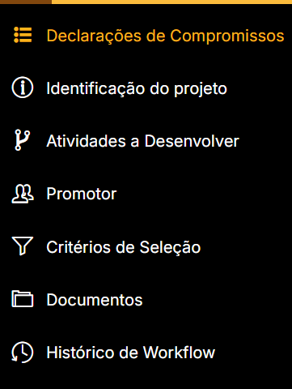
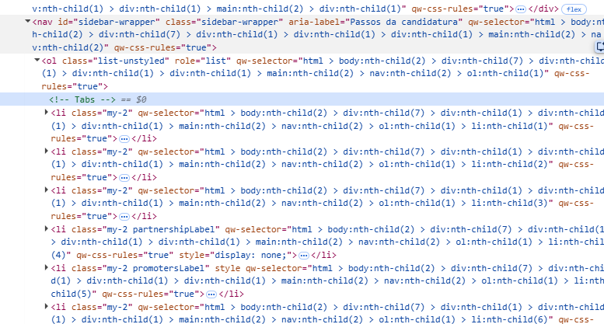
voltar à página inicial |  |  |  | 1 - MENUS DE NAVEGAÇÃO
 | S | N | NA
 | x |  |  | 1.1 O menu de navegação deve estar estruturado como uma lista de opções
 |  |  |  | Para que possa ser bem interpretado por tecnologias de apoio, os menus e submenus devem estar estruturados com elementos nativos, do tipo <ul>, ou com a semântica e o estado dos elementos identificados com técnicas em ARIA.

 | Listagem de evidências
 |  |  |  |  | Notas:
 | Menu Principal: |  |  |  | 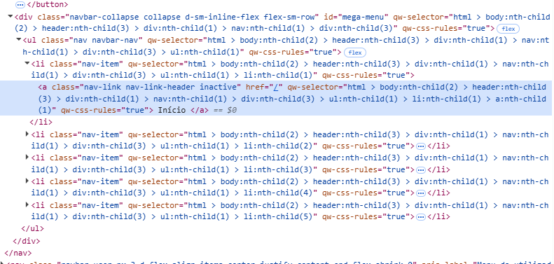 Prins de código dos menus indicados:

 | Menu de contexto do Utilizador:

 | Menu expansivél de navegação das candidaturas:

1.2
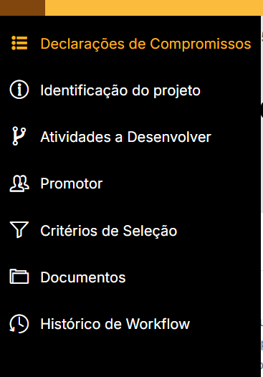
voltar à página inicial |  |  |  | 1 - MENUS DE NAVEGAÇÃO
 | S | N | NA
 | x |  |  | 1.2 É possível selecionar as opções e as subopções do menu quer com rato quer com teclado
 |  |  |  | Deve ser possível percorrer a estrutura de navegação quer com um dispositivo apontador quer com o teclado.

 | Listagem de evidências
 |  |  |  |  | Notas:
 |  |  |  |  | Com o rato as opções selecionadas ficam com tracejado embaixo, enquanto que o over fica com uma linha completa. No menu de candidaturas, o tem selecionado fica a cor diferente, e o hover é sinalizado pelo icon da mão do rato

2.1
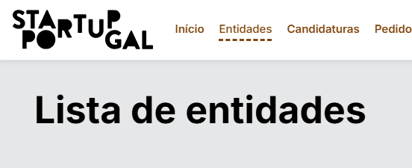
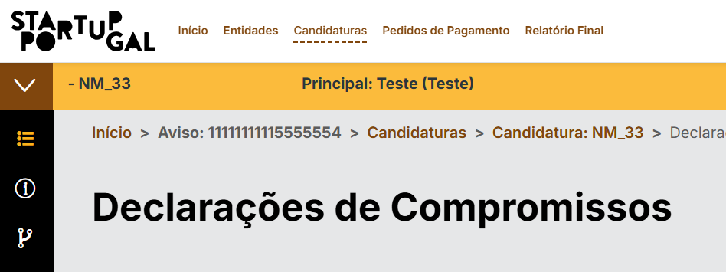
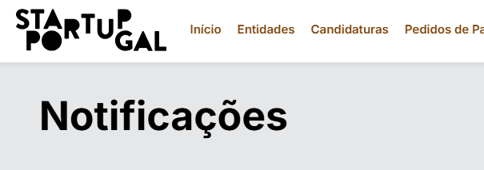
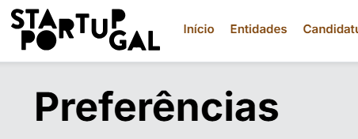
voltar à página inicial |  |  |  | 2 - TÍTULOS E SUBTÍTULOS
 | S | N | NA
 | x |  |  | 2.1 Existe um título <h1> marcado na página
 |  |  |  | O título principal de cada página, que sumariza o seu conteúdo, deve ser identificado como o primeiro nível dos títulos (h1). Não deverá ser utilizado mais do que um <h1> por página.

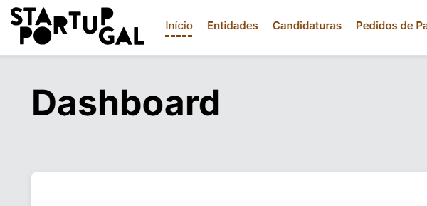
 | Listagem de evidências
 |  |  |  |  | Notas:
 |  |  |  |  | Todas as paginas têm h1 com o tilulo resumido para o conteudo mas mesmas.

2.2
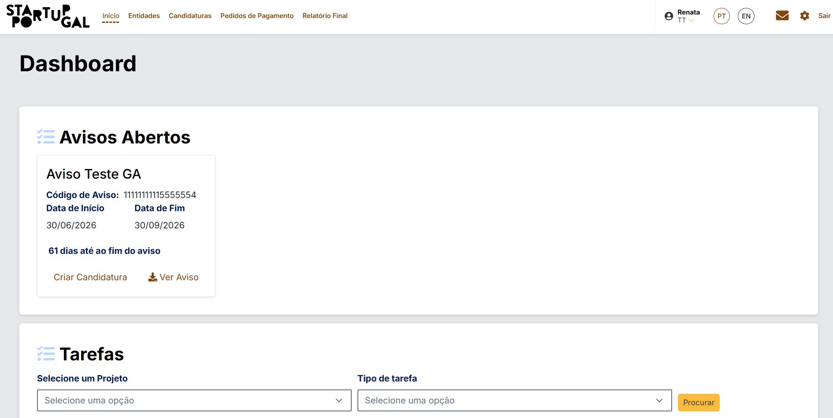
voltar à página inicial |  |  |  | 2 - TÍTULOS E SUBTÍTULOS
 | S | N | NA
 | x |  |  | 2.2 Existe uma marcação hierarquizada de títulos e subtítulos na página (<h1>...<h6>)
 |  |  |  | Os títulos são empregues de forma hierárquica para melhor estruturar os conteúdos, das informações mais gerais às mais particulares. Deverão ser usados de forma consistente por todo o sítio Web.

 | Listagem de evidências
 |  |  |  |  | Notas:
 |  |  |  |  | 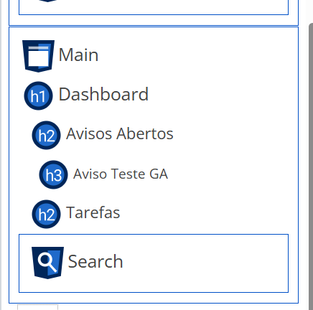 Exemplo da utilização. Titulo da pagina <h1>; secção Avisos Abertos e Tarefas <h2> e titulo de conteudo de avisos <h3>. Evidente no print de estrutura do plugin WAVE

3.1
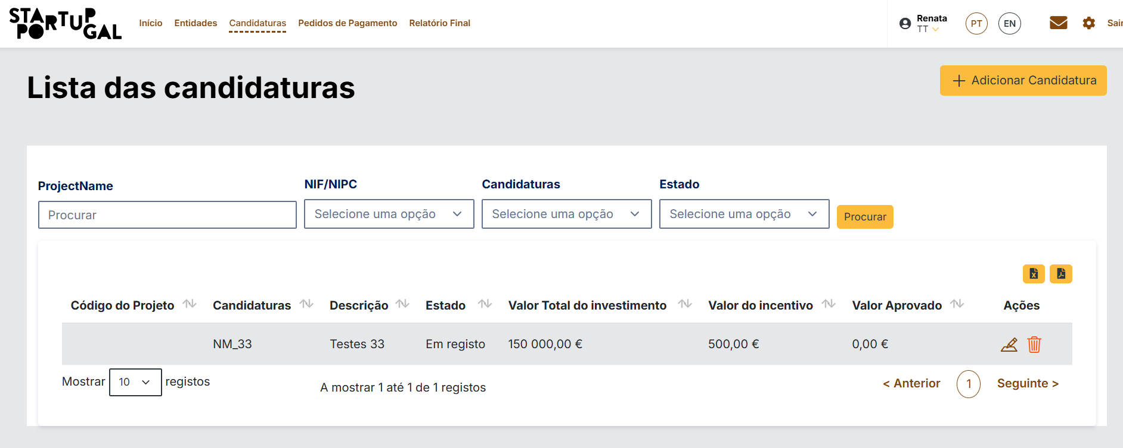
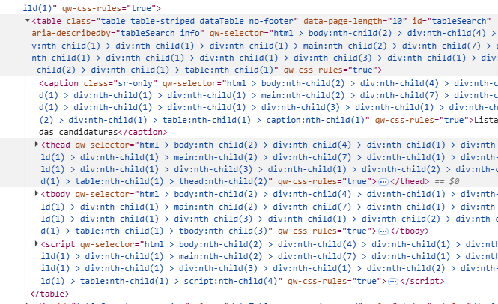
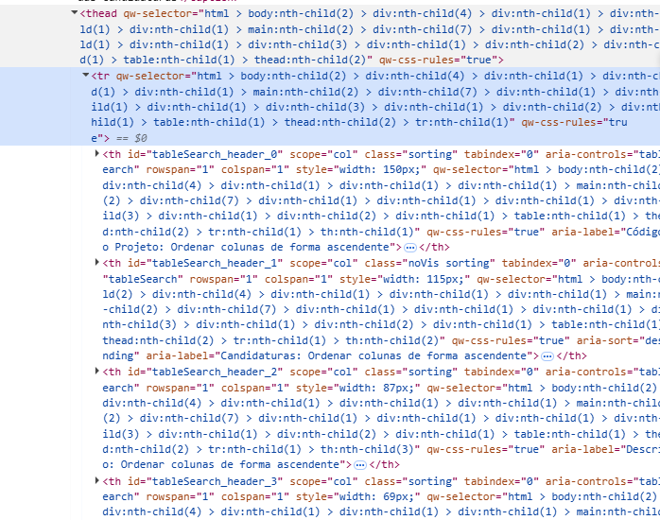
voltar à página inicial |  |  |  | 3 - TABELAS DE DADOS
 | S | N | NA
 | x |  |  | 3.1 As células que constituem os cabeçalhos da tabela estão marcadas com o elemento <th>
 |  |  |  | Identificar os cabeçalhos de uma tabela ajuda a melhor identificar os eixos que caracterizam a informação em cada célula.

 | Listagem de evidências
 |  |  |  |  | Notas:
 |  |  |  |  | Todas as tabelas geradas da mesmas forma, com tag tabela, caption th e body

4.1
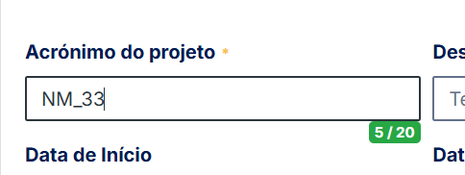
voltar à página inicial |  |  |  | 4 - ESTRUTURA DA INFORMAÇÃO
 | S | N | NA
 | x |  |  | 4.1 Ao clicar com o rato na etiqueta, o cursor surge no respetivo campo de edição
 |  |  |  | De forma a tornar a seleção de campos pequenos mais fácil, a legenda deverá estar associada ao campo respetivo com o elemento <label>, pois desta forma aumenta-se a sua área clicável. Para os utilizadores de leitores de ecrã (pessoas cegas) a associação da etiqueta ao campo de edição é também fundamental.

 | Listagem de evidências
 |  |  |  |  | Notas:
 | Campos renderizados, não marcados

 | Com over:

 | Com click na label do campo:

4.2
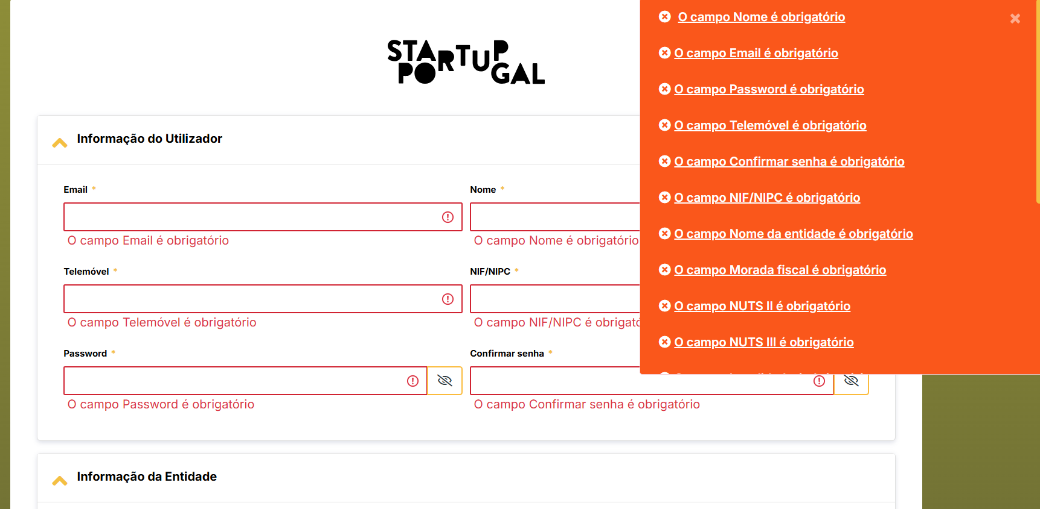
voltar à página inicial |  |  |  | 4 - ESTRUTURA DA INFORMAÇÃO
 | S | N | NA
 | x |  |  | 4.2 É possível identificar os campos de preenchimento obrigatório quando se usa apenas um leitor de ecrã
 |  |  |  | Os campos obrigatórios devem ser preferencialmente agrupados na parte inicial de um formulário e claramente identificados como tal. Se não for possível, cada campo deverá estar identificado textualmente ou como Obrigatório ou como Opcional. Não deverão ser usados apenas símbolos ou cores como elemento identificador.

 | Listagem de evidências
 |  |  |  |  | Notas:
 |  |  |  |  | Campos marcados com * para assinalar a sua obrigatoriedade, e com aria-required="true" no campo para o leitor de ecrã. Quadno submetido o form e não tem a informação preenchida, cada campo fica identificado com o respetivo erro, bem como existe um resumo clicavél com todos os erros do formulário

 | Formulário sem erros:
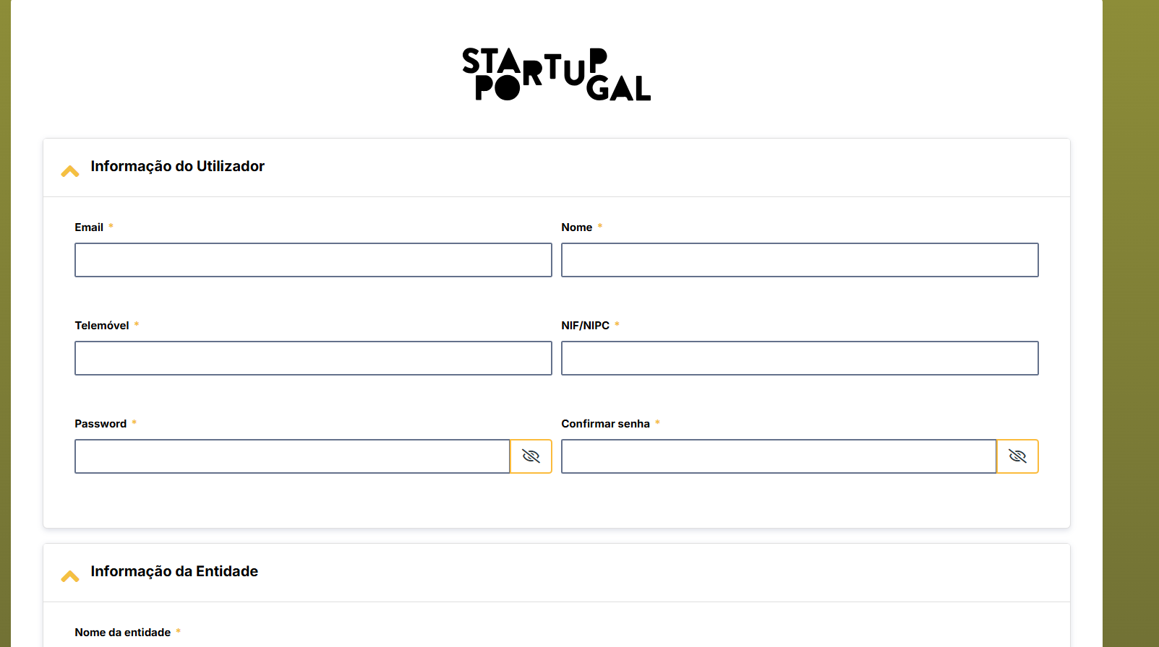

 | Formulário com os erros identificados:

5.1
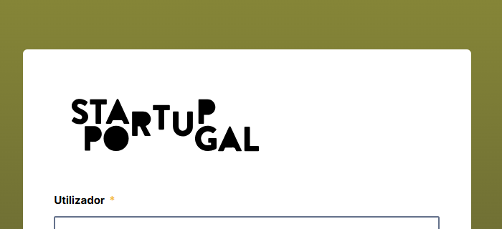
voltar à página inicial |  |  |  | 5 - GRÁFICOS E IMAGENS-LINK
 | S | N | NA
 | x |  |  | 5.1 A imagem ou gráfico tem um equivalente alternativo em texto curto e correto
 |  |  |  | As imagens não decorativas deverão ter uma descrição breve associada, nomeadamente através do uso do atributo <ALT>. Esta legenda deve descrever fielmente o propósito da imagem no contexto em que se encontra.

 | Listagem de evidências
 |  |  |  |  | Notas:
 | Logo da pagina de registo: |  |  |  | Site não apresenta imagens, só tem logotipos e imagem do footer


 | Logo da pagina de lgin:

6.1
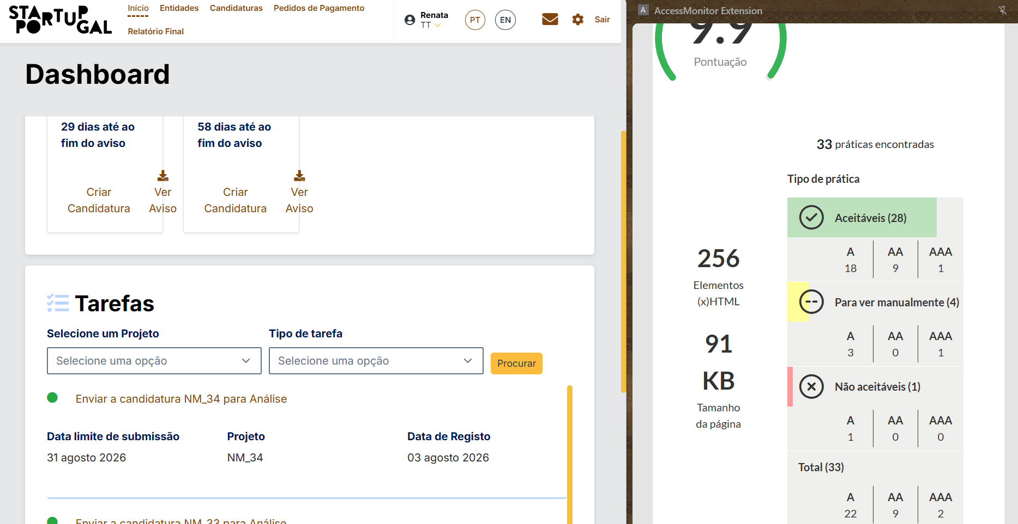
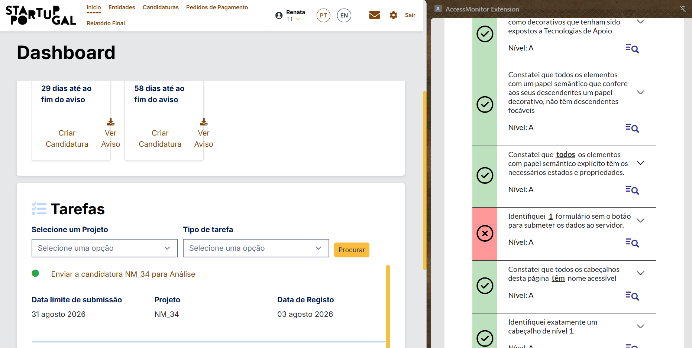
voltar à página inicial |  |  |  | 6 - CONTRASTE
 | S | N | NA
 | x |  |  | 6.1 No corpo de um documento, o rácio de contraste entre a cor do texto normal (menor que 18 pontos ou menor que 14 pontos negrito) e a cor do fundo é superior a 4,5:1
 |  |  |  | Deve assegurar-se no corpo do documento que o rácio de contraste entre a cor do texto e a cor de fundo é, no mínimo, de 4,5:1, de forma a assegurar a sua legibilidade para utilizadores com deficiências da visão.

 | Listagem de evidências
 |  |  |  |  | Notas:
 | Pagina de candidaturas passo de identificação sem erros de contraste
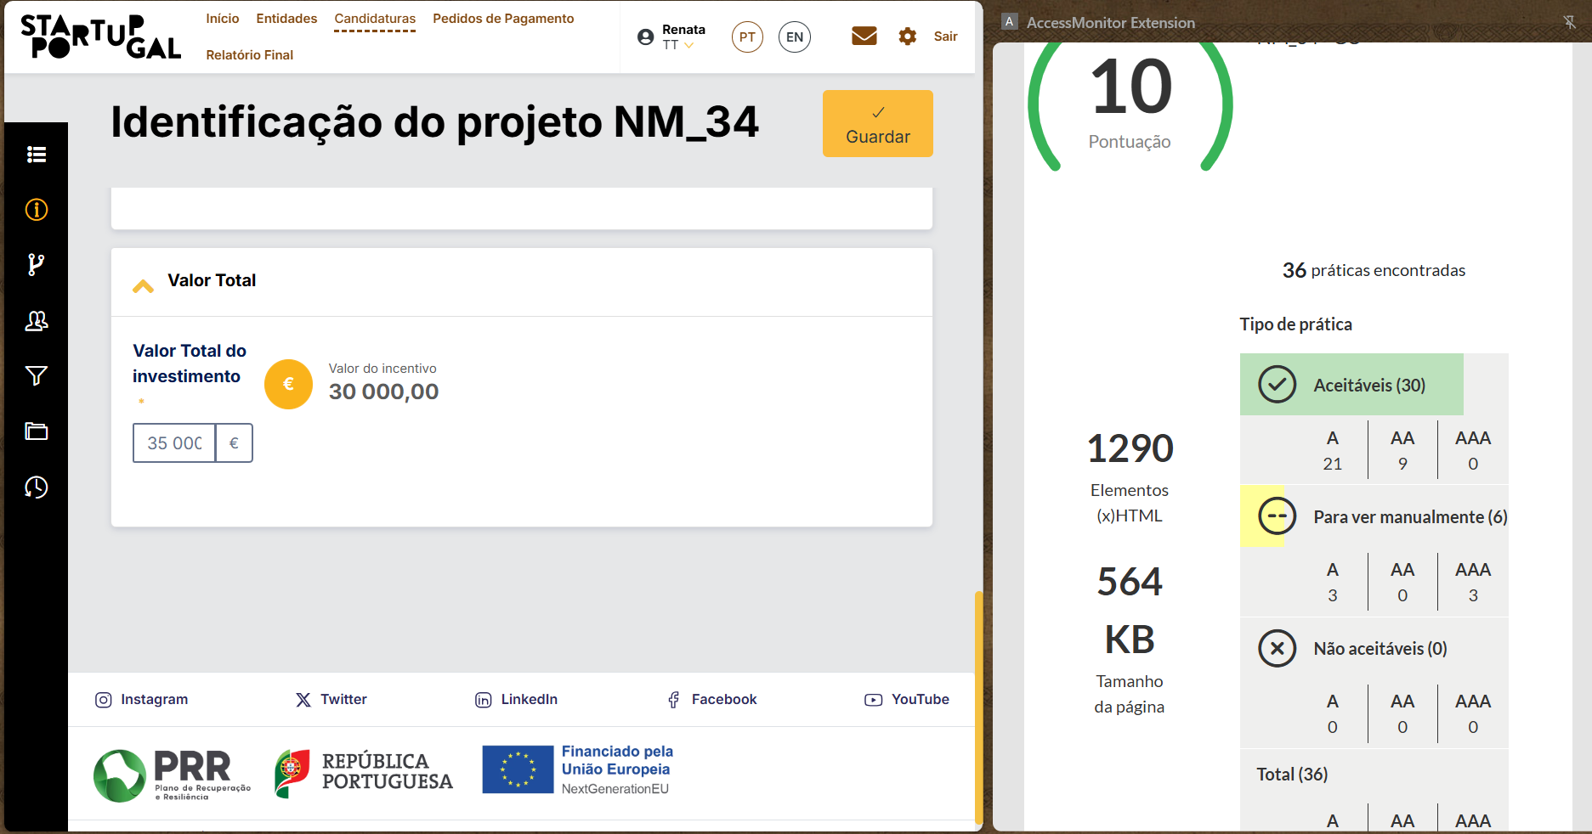

 | Pagina de dashboard: (único erro é o formulário de pesquisa, filtros de tarefa, sem botão submeter, poruqe a drop-down fazem auto submit)

6.2
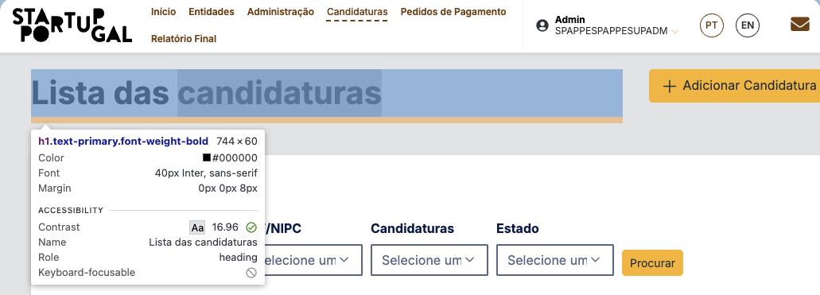
voltar à página inicial |  |  |  | 6 - CONTRASTE
 | S | N | NA
 | x |  |  | 6.2 O rácio de contraste entre a cor do texto de tamanho grande (maior ou igual que 18 pontos ou maior ou igual que 14 pontos negrito) e a cor do fundo é superior a 3:1
 |  |  |  | Os textos de tamanho superior a 18 pontos, ou os textos de tamanho superior a 14 pontos mas a negrito, devem assegurar um rácio de contraste mínimo de 3:1 entre a cor do texto e a cor do fundo.

 | Listagem de evidências
 |  |  |  |  | Notas:

7.1
voltar à página inicial |  |  |  | 7 - PLAYERS
 | S | N | NA
 |  |  | x | 7.1 Deve ser possível ativar os botões de controlo do leitor quer com o rato quer com o teclado
 |  |  |  | Os leitores de multimédia não devem iniciar automaticamente a reprodução dos elementos e têm de ser operáveis usando apenas um rato ou usando apenas um teclado.


 | Listagem de evidências
 |  |  |  |  | Notas:
 |  |  |  |  | Site não utiliza players de multimédia

8.1
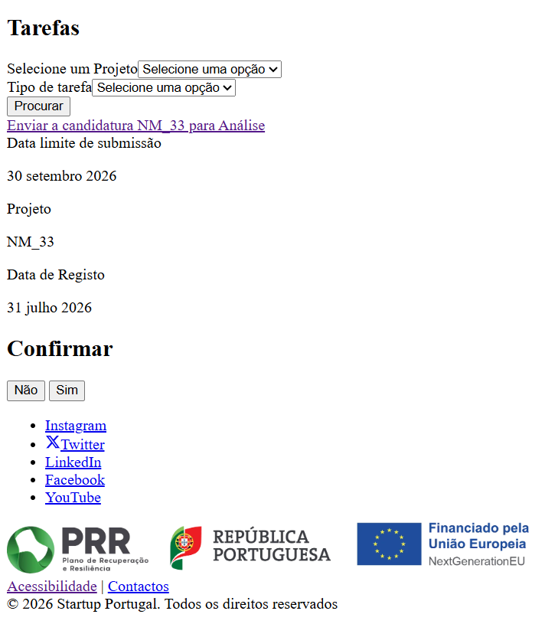
voltar à página inicial |  |  |  | 8 - ESTRUTURA DA PÁGINA
 | S | N | NA
 | x |  |  | 8.1 Quando se retira a CSS, todos os elementos HTML devem alinhar à esquerda
 |  |  |  | Quando se desativam todos os estilos visuais, o conteúdo da página é apresentado alinhado à esquerda e apresenta-se de forma linear.

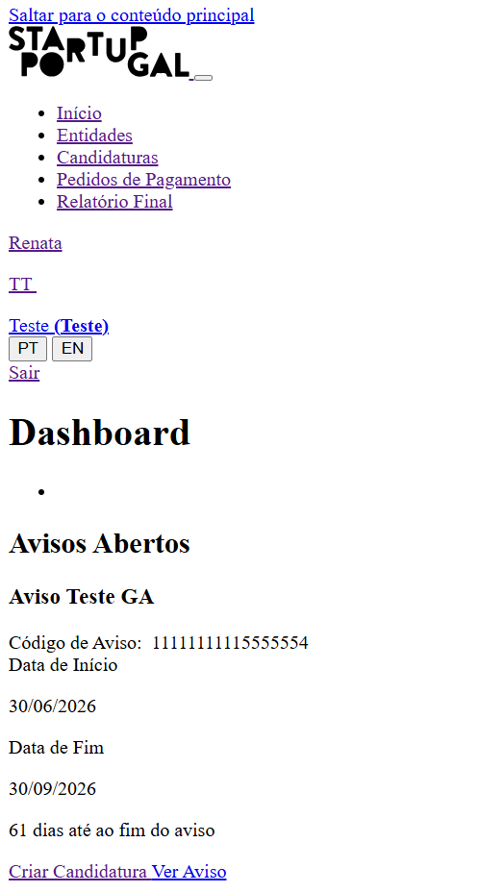
 | Listagem de evidências
 |  |  |  |  | Notas:
 |  |  |  |  | Exemplo de pagina principal sem estilos

8.2
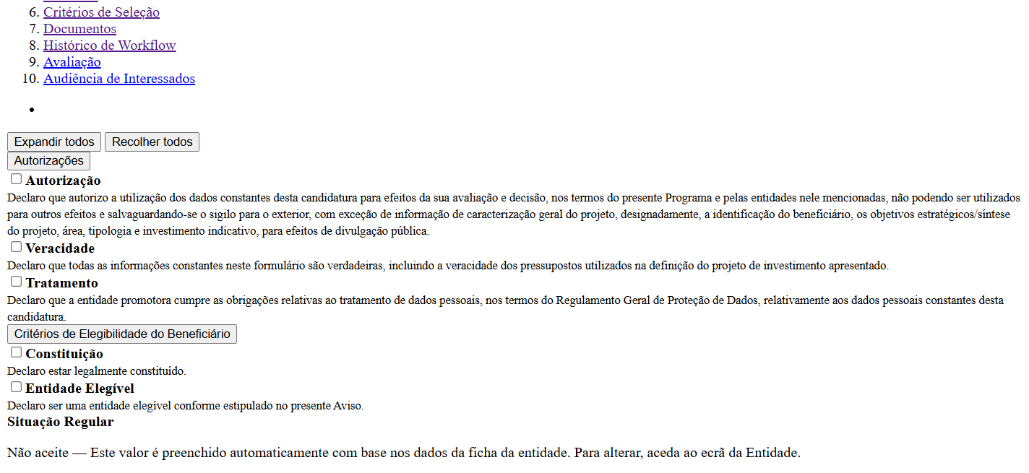
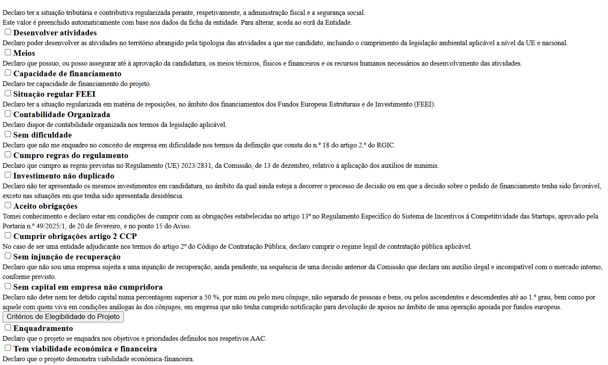
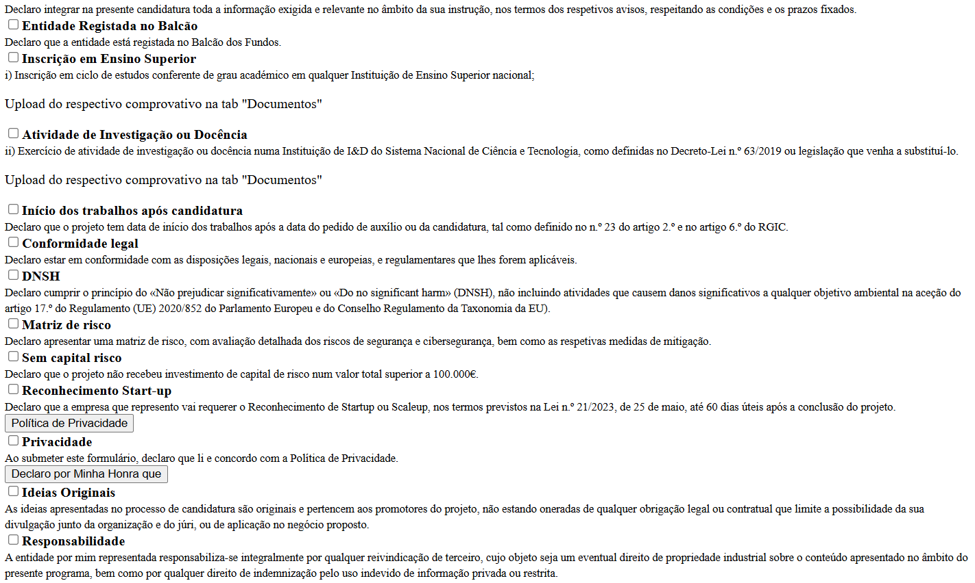
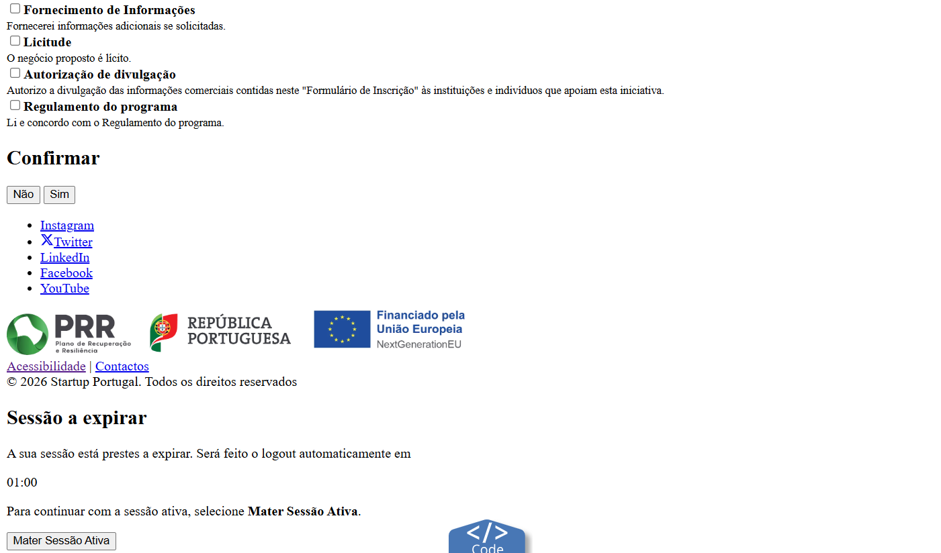
voltar à página inicial |  |  |  | 8 - ESTRUTURA DA PÁGINA
 | S | N | NA
 | x |  |  | 8.2 Quando se retira a CSS, a informação aparece numa ordem lógica
 |  |  |  | Tendo em conta que o posicionamento de elementos no código pode não refletir a ordem visual de leitura, deve ser assegurada a ordem correta do conteúdo quando se desativam os estilos visuais.

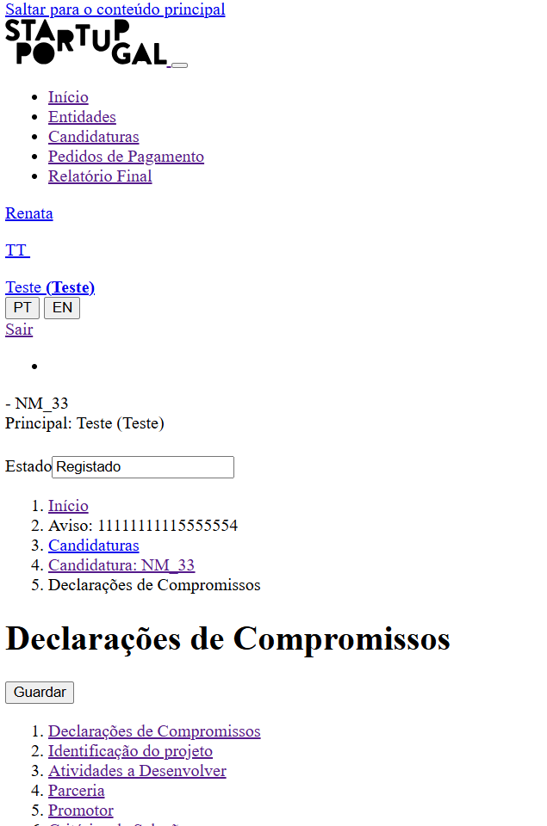
 | Listagem de evidências
 |  |  |  |  | Notas:
 |  |  |  |  | Exemplo de pagina de declarações de compromisso de candidatura sem estilos

8.3
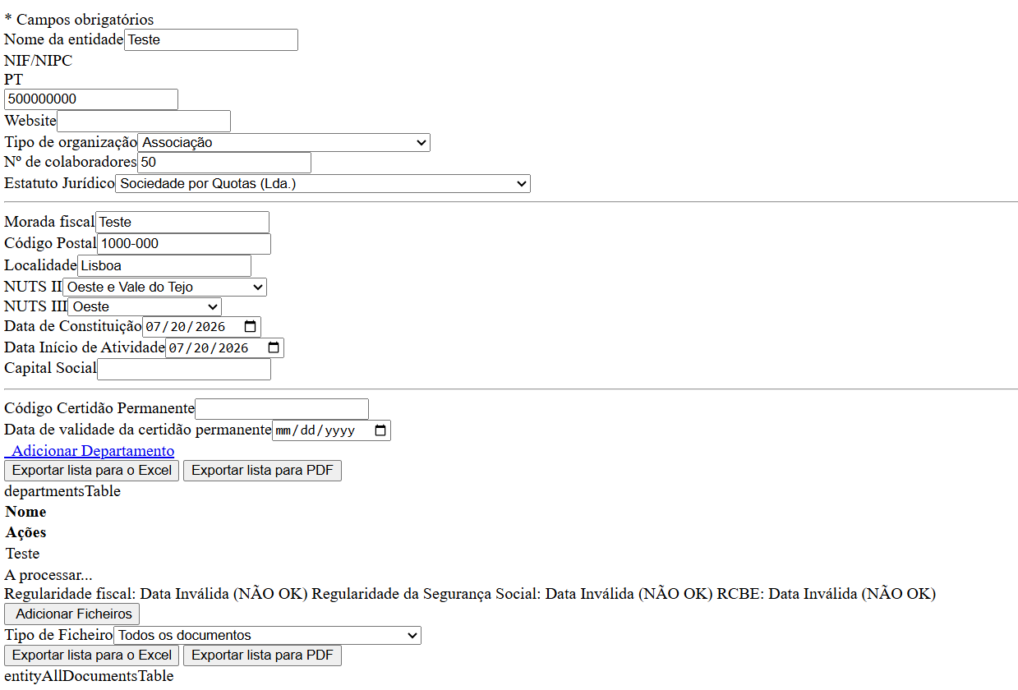
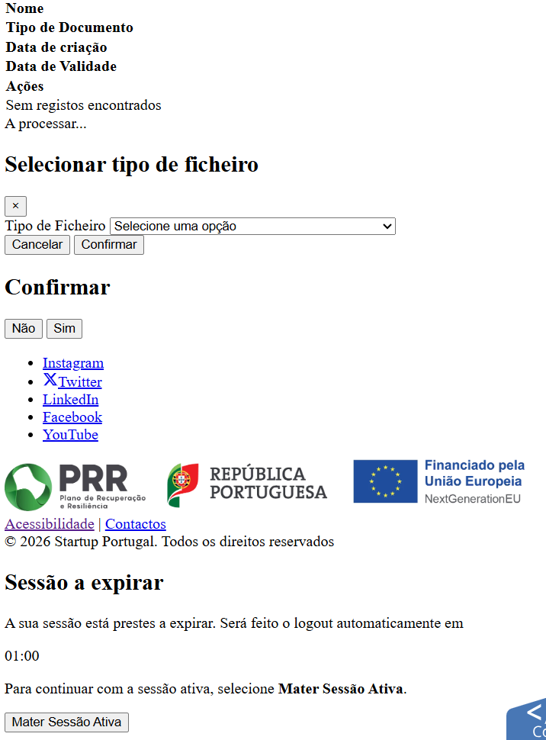
voltar à página inicial |  |  |  | 8 - ESTRUTURA DA PÁGINA
 | S | N | NA
 | x |  |  | 8.3 Quando se retira a CSS, deve ser possível reconhecer a semântica dos diversos elementos
 |  |  |  | Os elementos que estruturam o conteúdo devem estar semanticamente bem estruturados, usando os elementos de HTML apropriados a cada tipo de conteúdo, como títulos, parágrafos, listas, ...

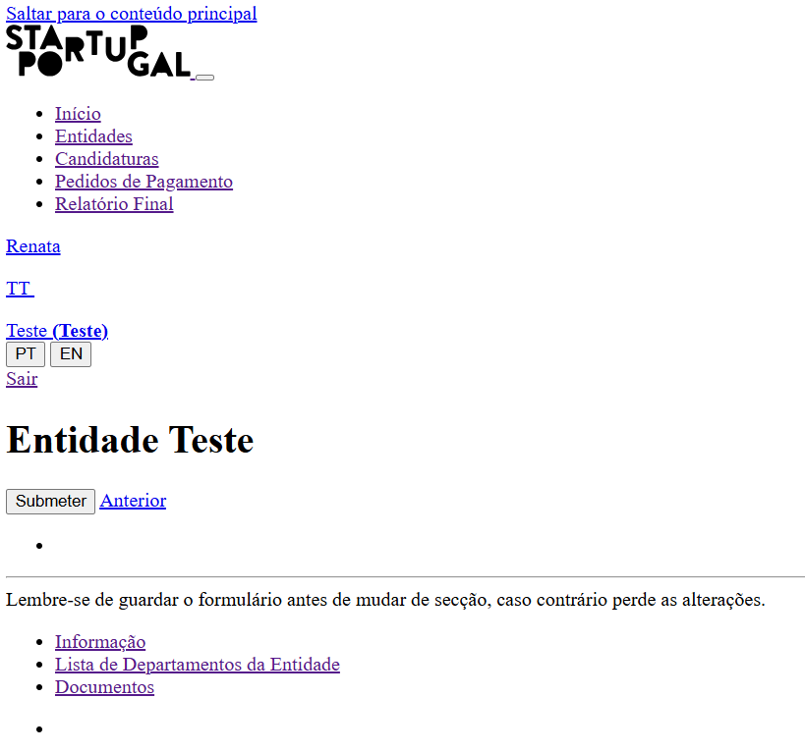
 | Listagem de evidências
 |  |  |  |  | Notas:
 |  |  |  |  | Exemplo de pagina de edição de entidade

8.4
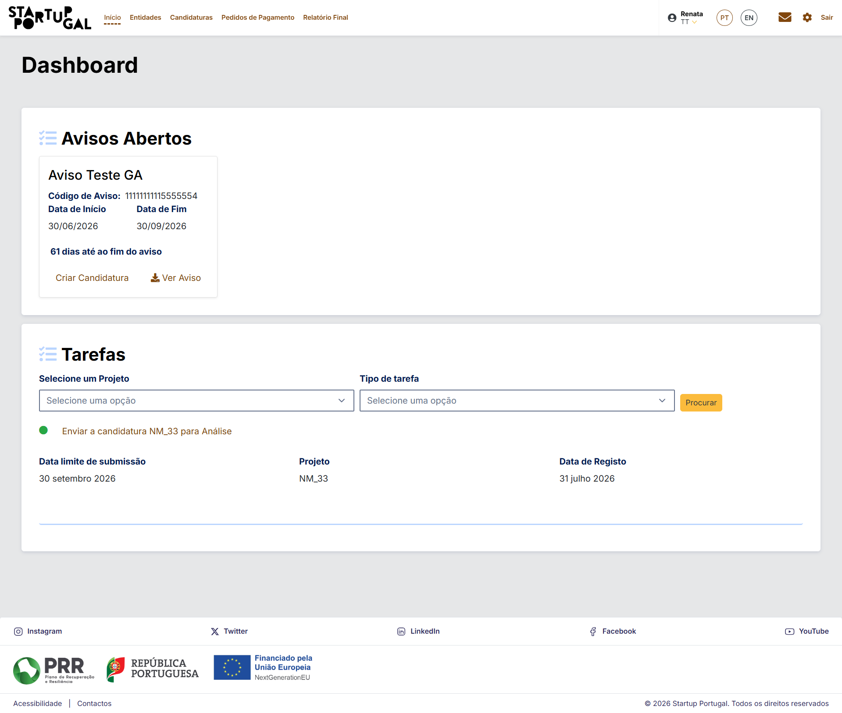
voltar à página inicial |  |  |  | 8 - ESTRUTURA DA PÁGINA
 | S | N | NA
 | x |  |  | 8.4 Quando se retira a CSS, a informação relevante permanece visível
 |  |  |  | Toda a informação visível deve permanecer na página sob forma textual, quando se desativam os estilos visuais.

 | Listagem de evidências
 |  |  |  |  | Notas:
 | Pagina sem estilos CSS: |  |  |  | Página Dashboard com estilos, onde se pode confirmar a mesma informação:

8.5
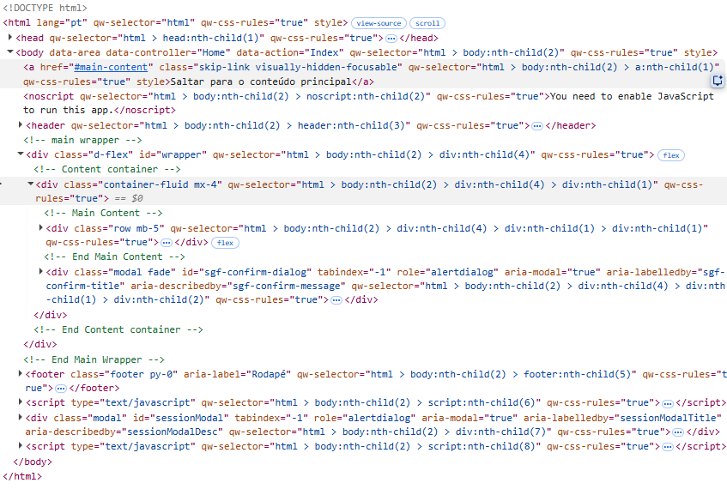
voltar à página inicial |  |  |  | 8 - ESTRUTURA DA PÁGINA
 | S | N | NA
 | x |  |  | 8.5 A maquetização da página é feita sem recorrer ao elemento <table>
 |  |  |  | A estrutura de composição gráfica da página não é feita recorrendo a elementos de tabela mas sim a uma maior diversidade de elementos semânticos (por ex., <main>) e genéricos (por ex., <div>), que permitem a recomposição visual para diferentes tipos e dimensões de ecrã.

 | Listagem de evidências
 |  |  |  |  | Notas:
 | Exemplo codigo pagina de dashboard: |  |  |  | A maquetização das paginas do site é feito por bootstrap, não se utilizam tabelas, apenas elementos <div>

9.1
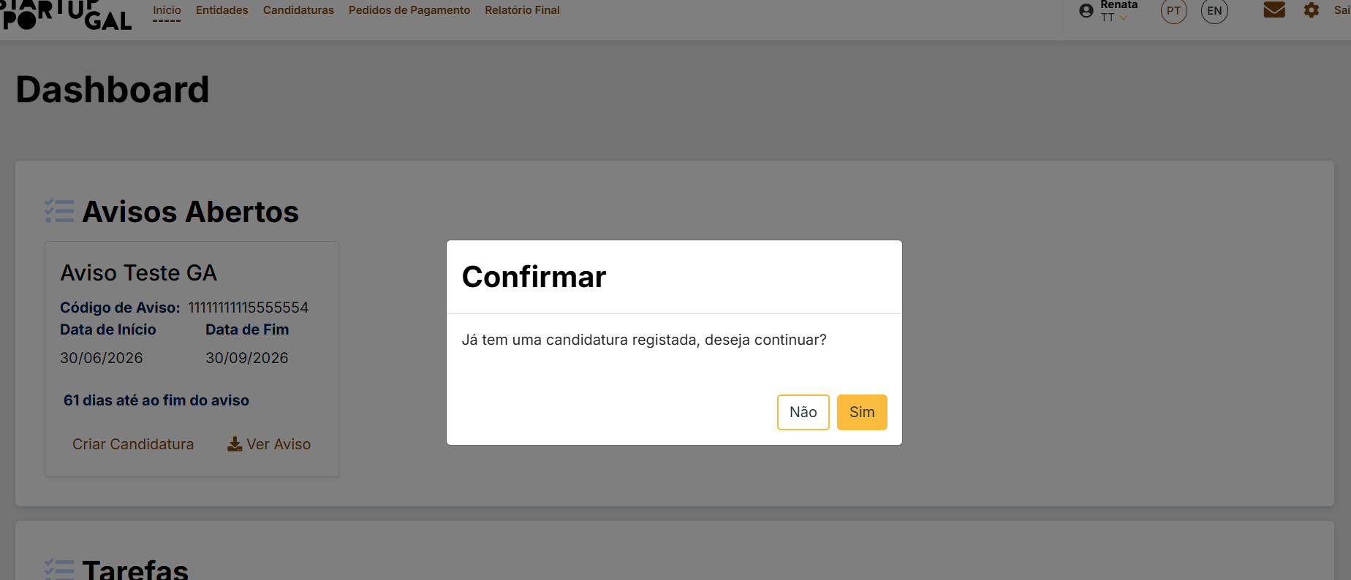
voltar à página inicial |  |  |  | 9 - MODAIS
 | S | N | NA
 | x |  |  | 9.1 Quando a caixa de diálogo é aberta, o foco (cursor do Browser) move-se para um elemento dentro da caixa de diálogo
 |  |  |  | Assim que a caixa de edição se sobrepõe à janela, o cursor do Browser deve saltar para dentro da caixa de diálogo.

 | Listagem de evidências
 |  |  |  |  | Notas:

9.3
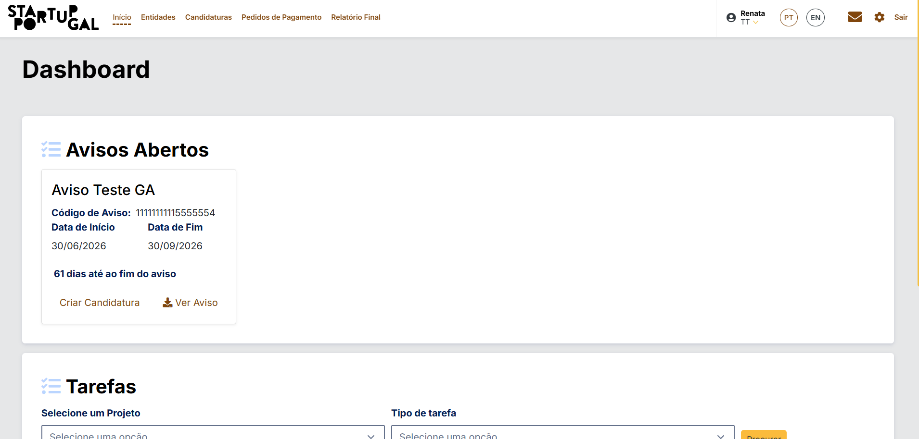
voltar à página inicial |  |  |  | 9 - MODAIS
 | S | N | NA
 | x |  |  | 9.3 A caixa de diálogo tem de ter um mecanismo que permita sair ou fechar a caixa, quer através de teclado quer através de um dispositivo apontador
 |  |  |  | A caixa de diálogo deve ter um mecanismo que permita sair ou fechar a caixa. Pode ser um botão "Fechar". Para além do botão "Fechar" é possível adicionar a tecla de atalho "ESC"

 | Listagem de evidências
 |  |  |  |  | Notas:
 | A modal de confirmação, e todas as do site, ao clicar no ESC saiem e libertam o ecrã anterior, mas também btões de confirmaçao ou cancelar conforme o ecrã

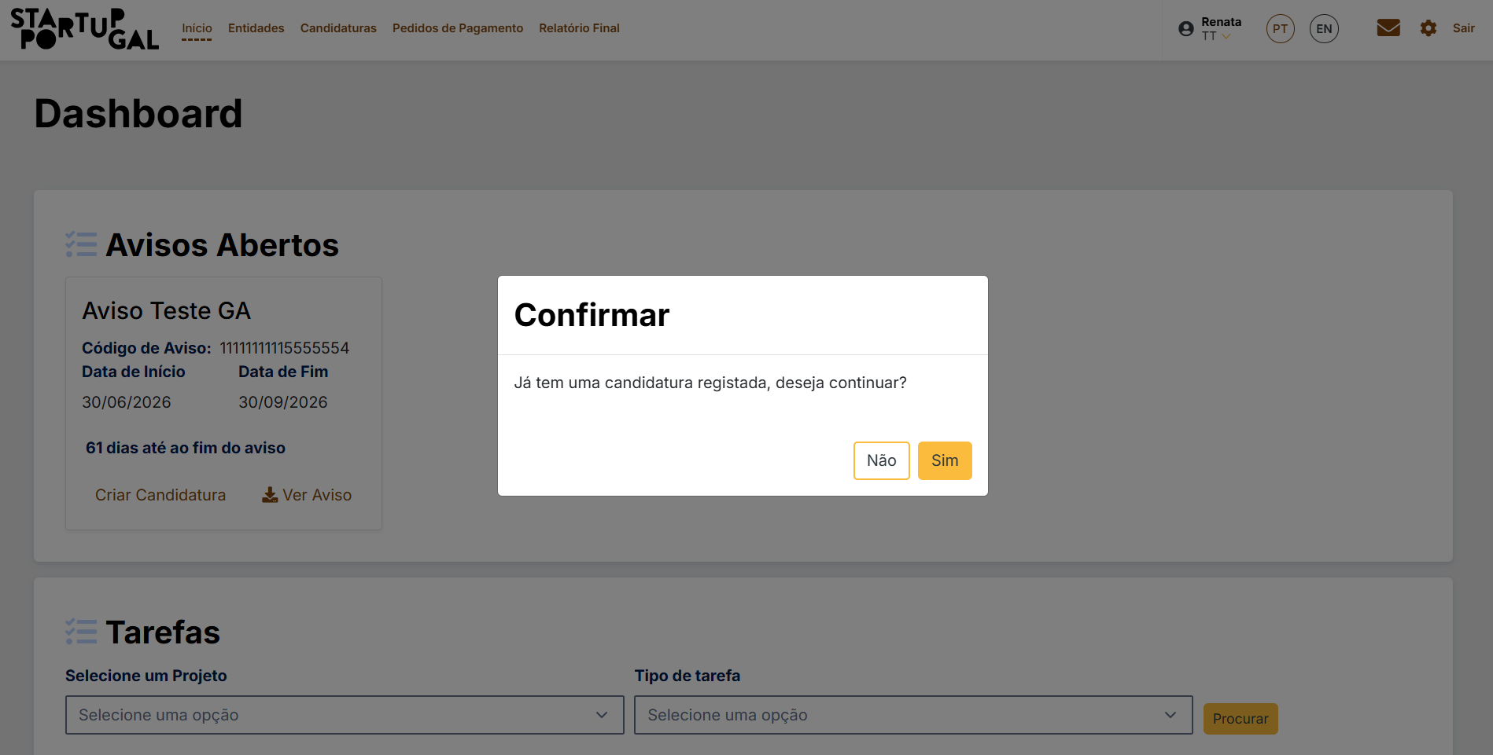

 | Ao Clicar ESC:

10.1
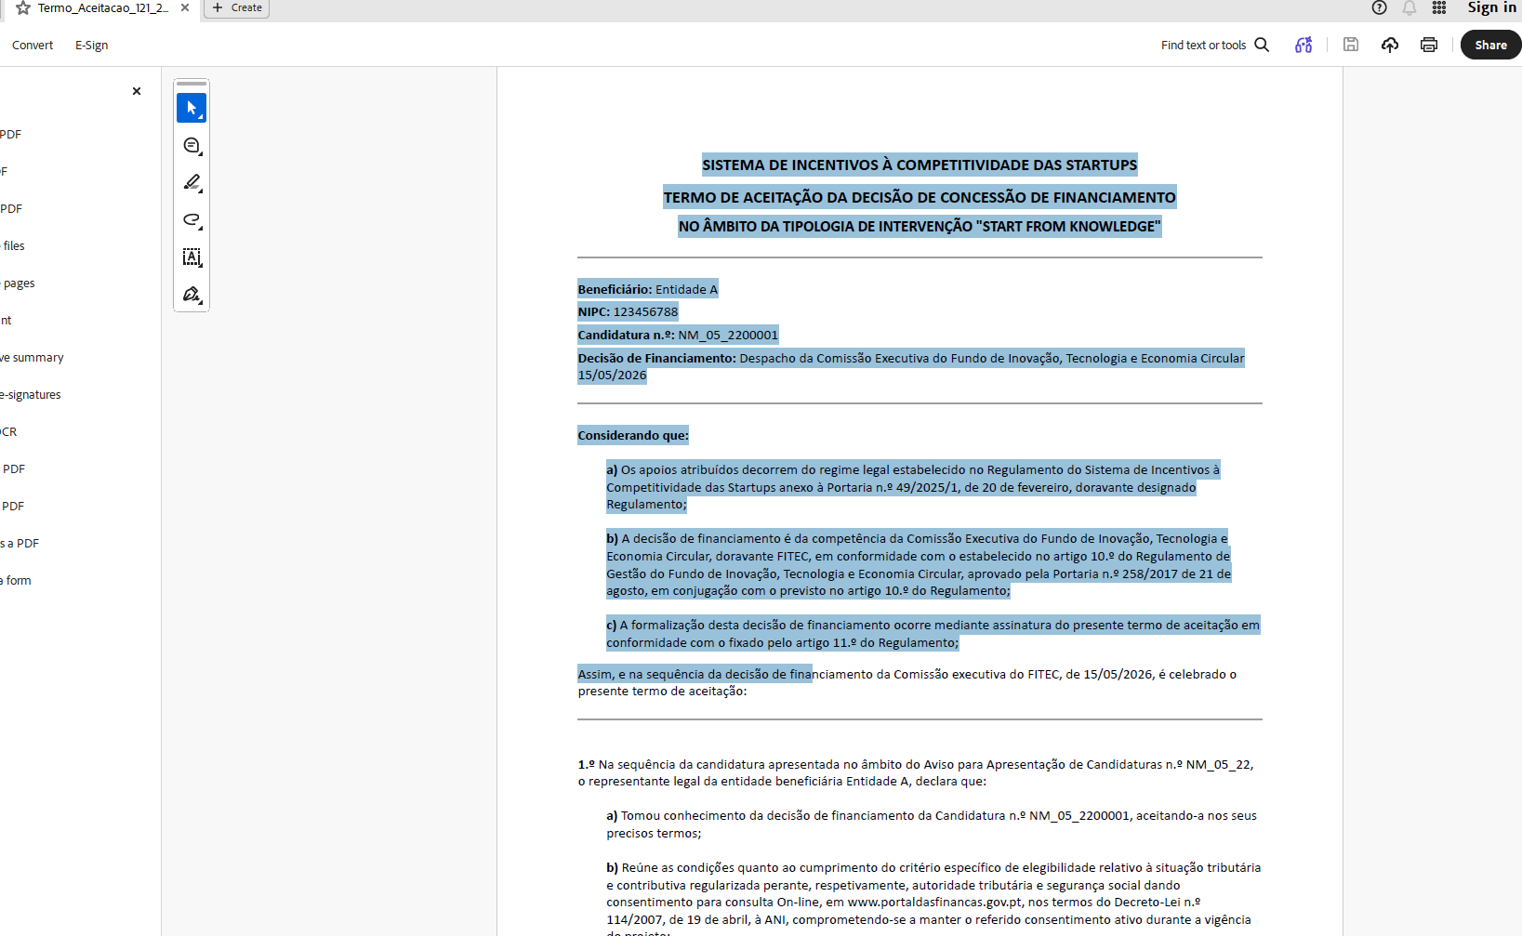
voltar à página inicial |  |  |  | 10 - FICHEIROS PDF
 | S | N | NA
 | x |  |  | 10.1 Nos ficheiros PDF é possível, no mínimo, extrair o conteúdo textual para formato TXT
 |  |  |  | Os ficheiros PDF devem ter o seu texto inteiramente extraível para que se possa passar o respetivo conteúdo para um processador de texto sem perda de informação.

 | Listagem de evidências
 |  |  |  |  | Notas:
 | Exemplo do documento Termo de Aceitação gerado pelo sistema |  |  |  | O texto Copiado: SISTEMA DE INCENTIVOS À COMPETITIVIDADE DAS STARTUPS TERMO DE ACEITAÇÃO DA DECISÃO DE CONCESSÃO DE FINANCIAMENTO NO ÂMBITO DA TIPOLOGIA DE INTERVENÇÃO "START FROM KNOWLEDGE" Beneficiário: Entidade A NIPC: 123456788 Candidatura n.º: NM_05_2200001 Decisão de Financiamento: Despacho da Comissão Executiva do Fundo de Inovação, Tecnologia e Economia Circular 15/05/2026 Considerando que: a) Os apoios atribuídos decorrem do regime legal estabelecido no Regulamento do Sistema de Incentivos à Competitividade das Startups anexo à Portaria n.º 49/2025/1, de 20 de fevereiro, doravante designado Regulamento; b) A decisão de financiamento é da competência da Comissão Executiva do Fundo de Inovação, Tecnologia e Economia Circular, doravante FITEC, em conformidade com o estabelecido no artigo 10.º do Regulamento de Gestão do Fundo de Inovação, Tecnologia e Economia Circular, aprovado pela Portaria n.º 258/2017 de 21 de agosto, em conjugação com o previsto no artigo 10.º do Regulamento; c) A formalização desta decisão de financiamento ocorre mediante assinatura do presente termo de aceitação em conformidade com o fixado pelo artigo 11.º do Regulamento; Assim, e na sequência da decisão de fina

